预告函
NPC刷新位置

怪物坐标 |  |  |  | 发言人 | 内容描述 明月几时有把酒问青天明月几时有把酒问青天问青天三个字 | 备注
1 | 2001 [坐标] 47.42,0.04,-41.82 [旋转] 0.00,0.00,0.00 | 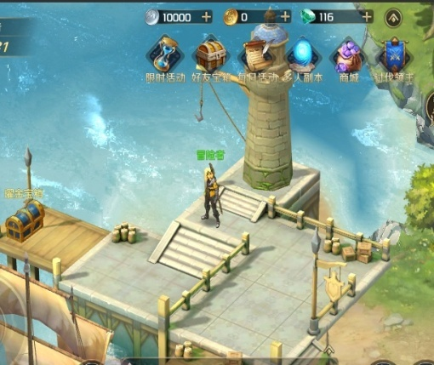 | 三女神码头 湖畔镇 | 爱的预告 | 大家，想我了吗！♡♪ 海岸边的灯塔，闪烁着甜蜜的讯息，让人情不自禁！♡♫
 |  |  |  | 爱的预告 | 想要早点见到你，带走你的珍宝，心开始砰砰砰跳♡♪ ——你期待的，尤妮娅♪
2 | 2001 [坐标] -11.97,-1.82,57.32 [旋转] 0.00,348.22,0.00 | 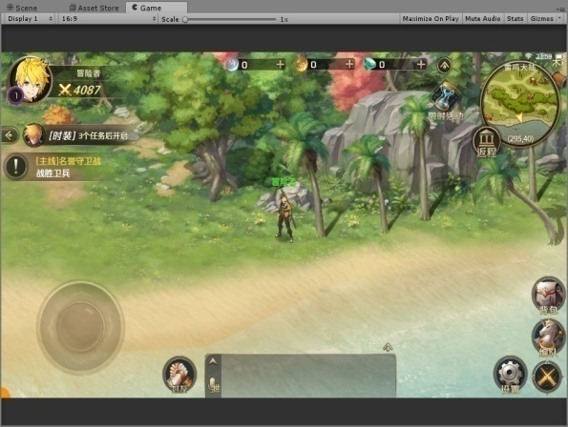 | 湖畔镇，大贝湾 | 爱的预告 | 你好呀，我的朋友♡♪ 椰子树，海湾边，沐浴夏日的清爽！♡♫
 |  |  |  | 爱的预告 | 我将踏着湿润的海风，收下你最珍贵的宝物♡♪ ——你期待的，尤妮娅♪
3 | 2001 [坐标] -76.88,0.90,43.81 [旋转] 0.00,90.00,0.00 | 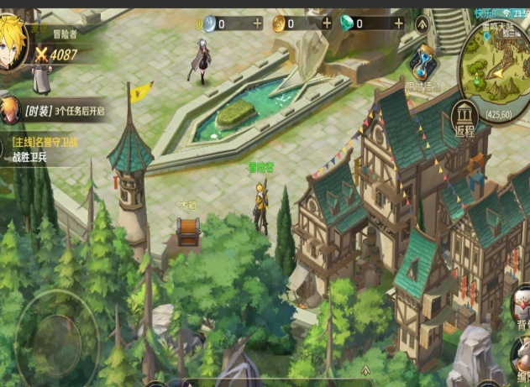 | 罗兰镇 | 爱的预告 | 呀，今天天气真不错！♡♪ 微醺的阳光，慵懒的人群，矗立于广场的伟岸身影~♡♫
 |  |  |  | 爱的预告 | 塔罗牌指引着我，向你敞开怀抱，收下你的宝物♡♪ ——你期待的，尤妮娅♪
4 | 2001 [坐标] -53.56,0.05,-68.06 [旋转] 0.00,339.98,0.00 | 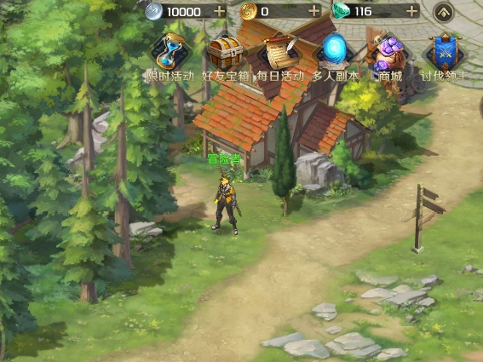 | 风车镇入口 | 爱的预告 | 又要见面了，有点开心！♡♪ 有时候，心动只是一瞬间的事呢！♡♫
 |  |  |  | 爱的预告 | 我会站在，通往你心墙的路牌前，收下你最爱的珍宝！♡♪ ——你期待的，尤妮娅♪
5 | 2001 [坐标] 47.34,0.58,-99.09 [旋转] 0.00,37.71,0.00 | 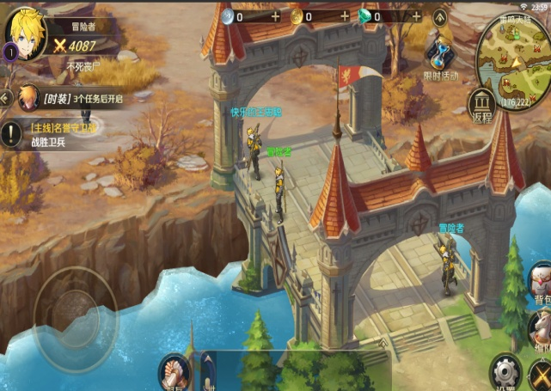 | 阿克莱斯桥 | 爱的预告 | 真高兴，又要见面了！♡♪ 跨越碧海的虹桥，春与秋的交汇，梦与爱的演出！♡♫
 |  |  |  | 爱的预告 | 和宝物相遇的地方，就是春天~你说呢？♡♪ ——你期待的，尤妮娅♪
6 | 2001 [坐标] 59.03,0.04,-160.60 [旋转] 0.00,270.00,0.00 | 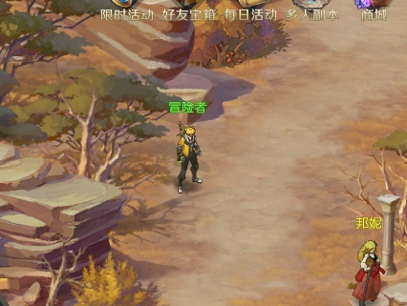 | 阿克莱斯左相府旁边 | 爱的预告 | 秋天的枫叶，有种独特的魅力！♡♪ 爱人间的悲伤恋歌，在阿克莱斯流转缠绵~♡♫
 |  |  |  | 爱的预告 | 爱的宝物已经锁定，一定要来赴约哦~♡♪ ——你期待的，尤妮娅♪
7 | 2001 [坐标] 80.85,0.04,-144.87 [旋转] 0.00,344.97,0.00 | 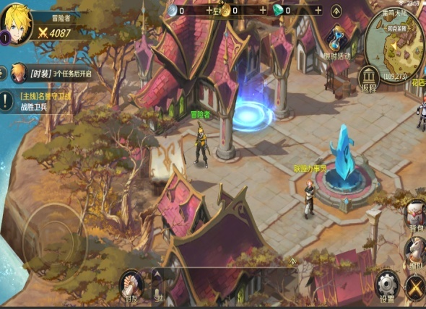 | 阿克莱斯 | 爱的预告 | 嘿！我又来啦！♡♪ 想与你相约在有淡蓝色魔力石的地方！♡♫
 |  |  |  | 爱的预告 | 至于宝物才不告诉你！女孩的心思要用心猜的呢！♡♪ ——你期待的，尤妮娅♪
8 | 2001 [坐标] -60.59,0.06,-166.34 [旋转] 0.00,0.00,0.00 | 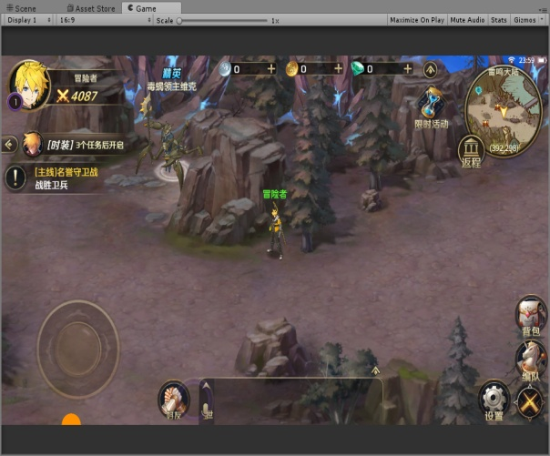 | 哀嚎神殿的桥头 | 爱的预告 | 真开心，又发现一个适合相遇的地点！♡♪ 情有独钟的黑色，与灰蒙蒙的神殿非常搭配！♡♫
 |  |  |  | 爱的预告 | 就像你和我，终将捧着宝物，在命运的桥头偶遇！♡♪ ——你期待的，尤妮娅♪
副本寻宝
1 |  | 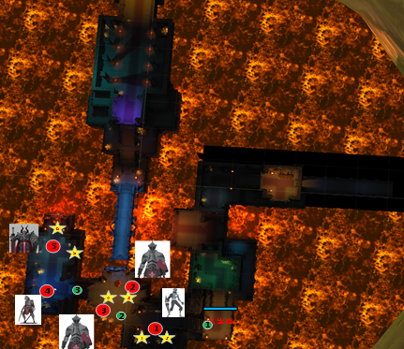 | 哀嚎神殿 | 爱的预告 | 你好呀♡♪ 危险的信号悄然滋生！♡♫
 |  |  |  | 爱的预告 | 在悲鸣着的神殿里，为你藏下爱的“惊喜”！♡♪ ——藏起你的心，尤妮娅♪
2 |  | 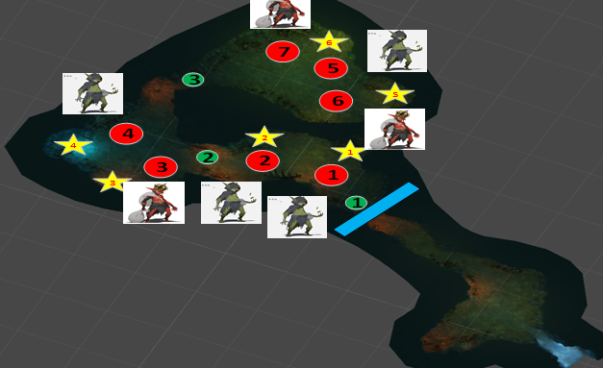 | 哥布林巢穴 | 爱的预告 | 嘘，我悄悄地来啦！♡♪ 不能让别人发现我们的小秘密哦♡♫
 |  |  |  | 爱的预告 | 因为有你，阴暗潮湿的巢穴，也变得美妙了起来！♡♪ ——藏起你的心，尤妮娅♪
3 |  | 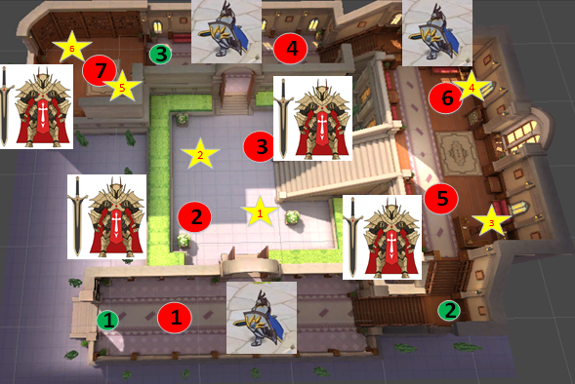 | 左相府 | 爱的预告 | 呀，偶尔也想换个口味呢！♡♪ 隐秘的角落，藏下新的惊喜~♡♫
 |  |  |  | 爱的预告 | 在守卫森严的府邸里，和我碰撞出新的火花吧！♡♪ ——藏起你的心，尤妮娅♪
副本伪装
1 |  | 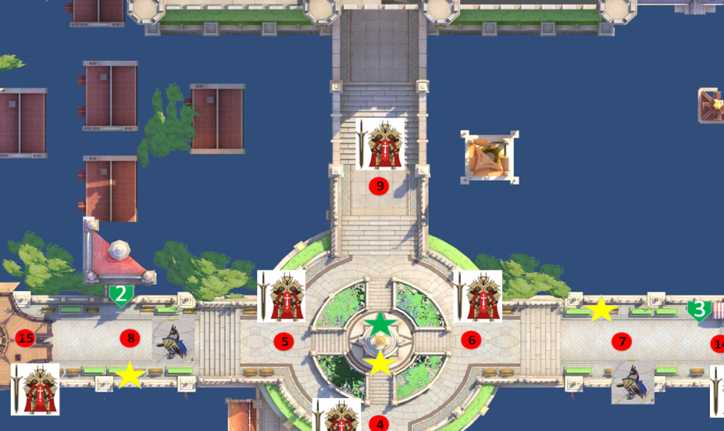 | 夜色卡诺萨 | 爱的预告 | 晚上好呀！♡♪ 夜色是我最好的保护色呢！♡♫
 |  |  |  | 爱的预告 | 街角相遇，你会从我的假面中看穿我最真实的模样吗♡♪ ——你期待的，尤妮娅♪

